Bosstraat
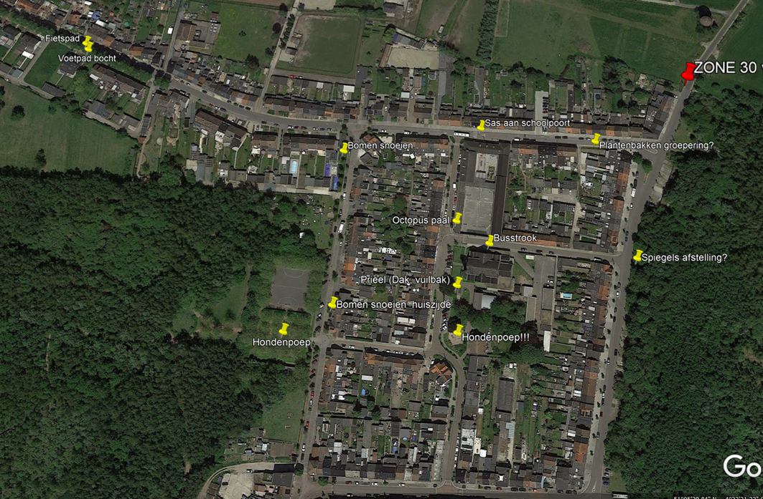
Zone 30 uitbreiden
 | Nachtgaalstraat: vanaf watertoren
 | Dirkputstraat: vanaf parking De Schorre (veiliger in-, uitgang parking De Schorre, Kleine Steylen)

Sas Villa Kakelbont
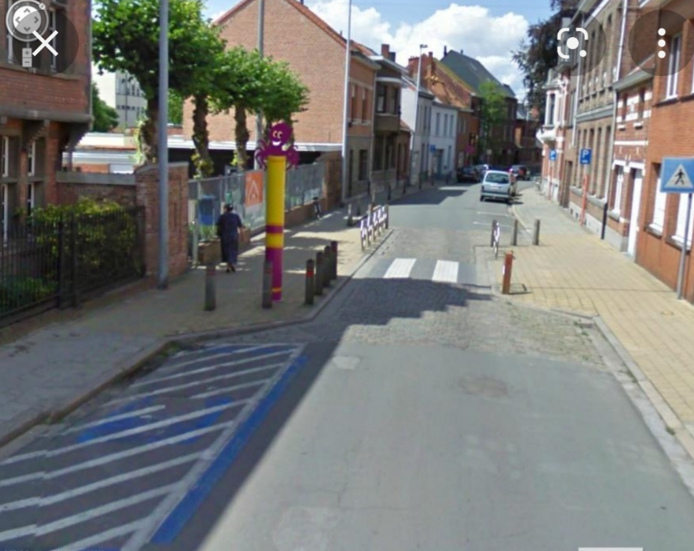
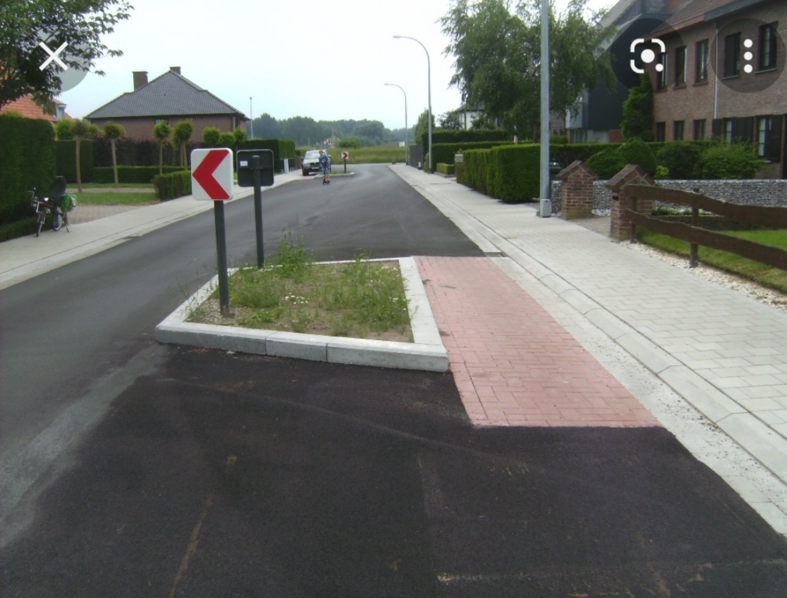
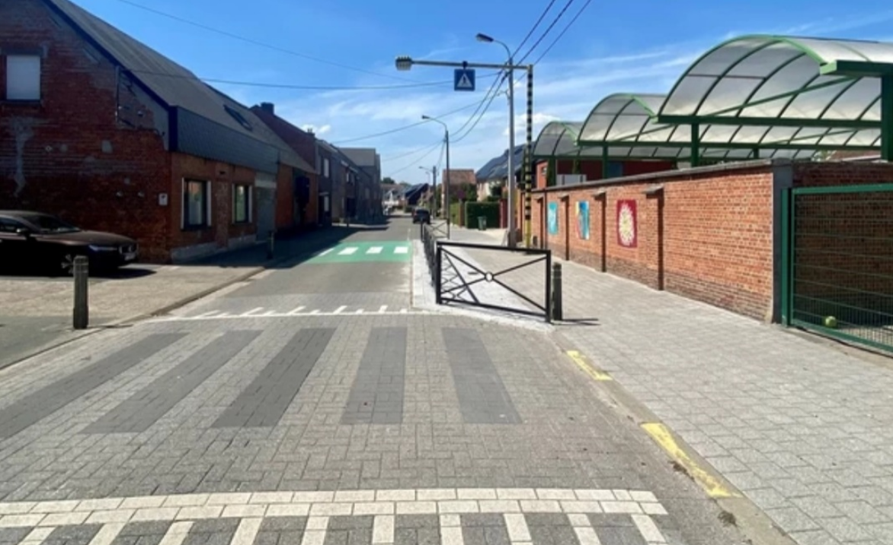
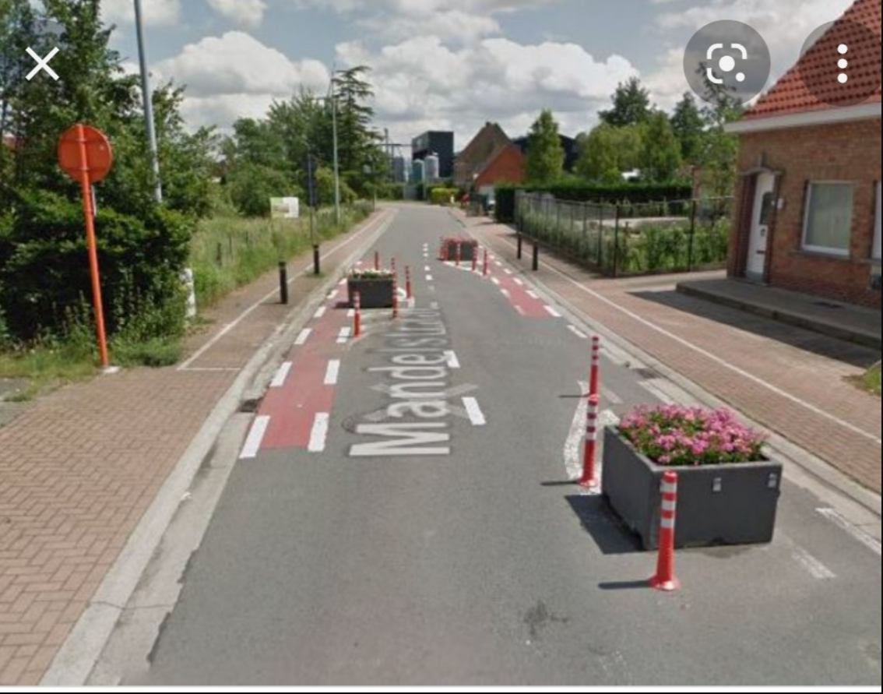
Voor een veiliger schoolomgeving
 | Snelheidsremmer door aanleggen versmalling

 | Voorstel Patrick Vermeeren

Diverse
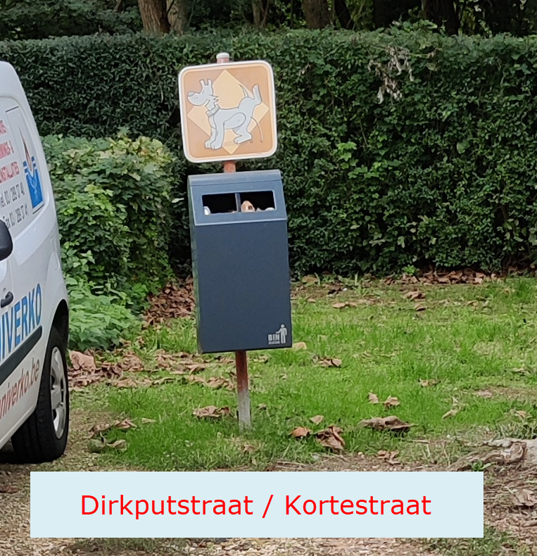
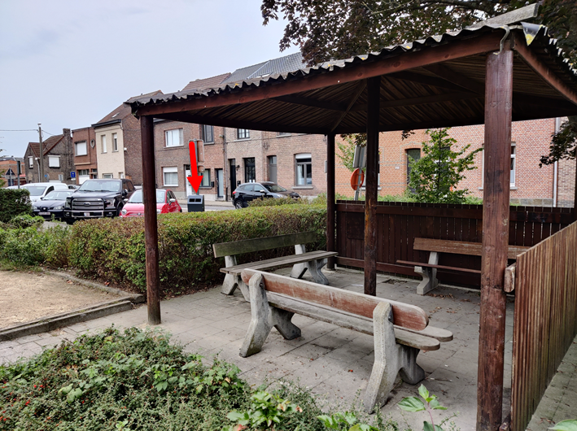
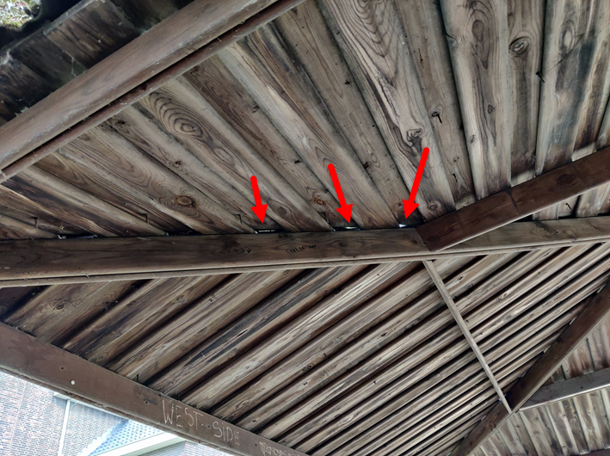

Prieel Pastorijstraat
 | Plaatsing vuilnisbak niet optimaal.
 |  | Kan deze korter bij prieel?

 | Dak prieel lekt.
 | Dakbedekking dringend aan vervanging toe.

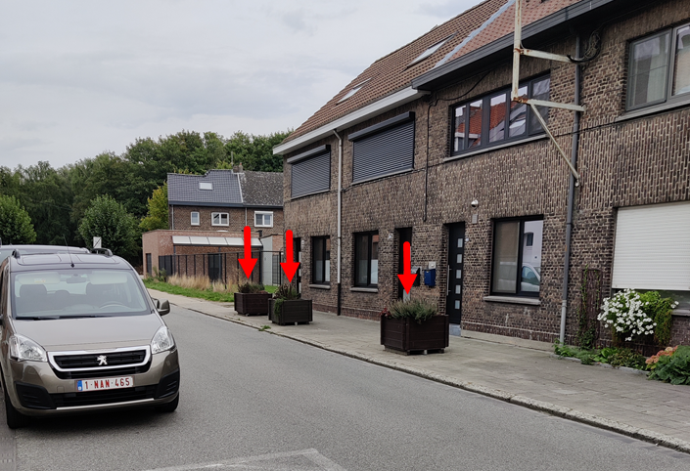

Bloembakken staan wel héél erg gegroepeerd.

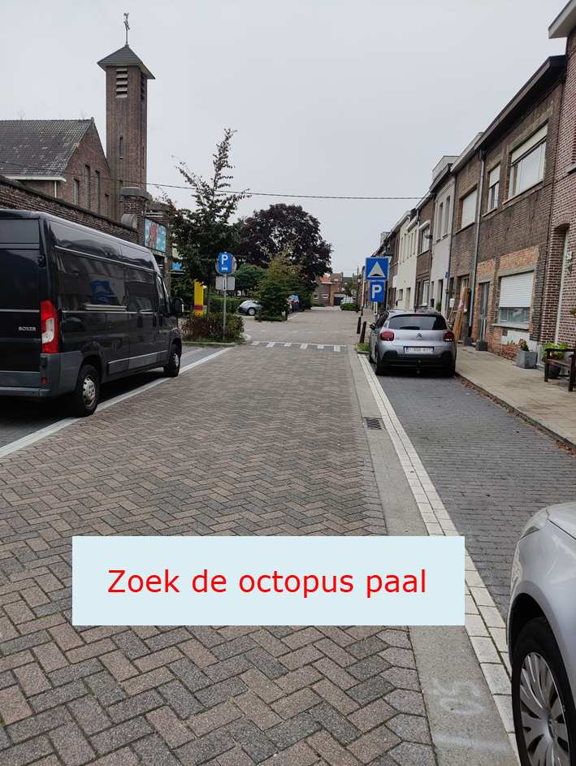

Duidelijk en mooi

